表１
表1 総住宅数、総世帯数、空き家数等の推移（兵庫県） |  |  |  |  |  |  |  |  | (単位：戸、世帯、人、％）
区分 | 総住宅数 | 前回から の増減率 | 総世帯数 | 前回から の増減率 | 世帯人員 | １世帯あたり人員※１ | 空き家数 | 空き家率※２ | 空き家率 （全国）

1978年 | 1,615,300 | 13.1 | 1,468,100 | 9.8 | 5,102,500 | 3.5 | 139,200 | 8.6 | 7.6
1983年 | 1,738,100 | 7.6 | 1,548,200 | 5.5 | 5,223,700 | 3.4 | 173,100 | 10.0 | 8.6
1988年 | 1,862,700 | 7.2 | 1,647,300 | 6.4 | 5,344,200 | 3.2 | 195,800 | 10.5 | 9.4
1993年 | 2,019,300 | 8.4 | 1,796,200 | 9.0 | 5,484,700 | 3.1 | 202,000 | 10.0 | 9.8
1998年 | 2,214,300 | 9.7 | 1,907,500 | 6.2 | 5,456,000 | 2.9 | 299,100 | 13.5 | 11.5
2003年 | 2,380,400 | 7.5 | 2,068,400 | 8.4 | 5,579,400 | 2.7 | 313,600 | 13.2 | 12.2
2008年 | 2,520,700 | 5.9 | 2,181,800 | 5.5 | 5,505,200 | 2.5 | 336,200 | 13.3 | 13.1
2013年 | 2,733,600 | 8.4 | 2,384,500 | 9.3 | 5,557,500 | 2.3 | 356,500 | 13.0 | 13.5
2018年 | 2,680,900 | ▲ 1.9 | 2,323,300 | ▲ 2.6 | 5,478,600 | 2.4 | 360,200 | 13.4 | 13.6
2023年 | 2,798,000 | 4.4 | 2,416,900 | 4.0 | 5,364,600 | 2.2 | 386,900 | 13.8 | 13.8
※１：世帯人員÷総世帯数 ※２：空き家数÷総住宅数
データ出典：e-Stat「住宅・土地統計調査」 1988年以前は「平成30年住宅・土地統計調査 時系列統計表」に掲載

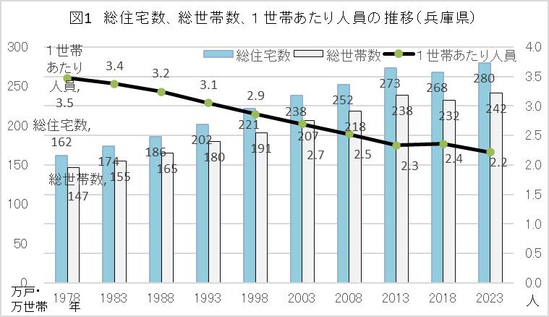

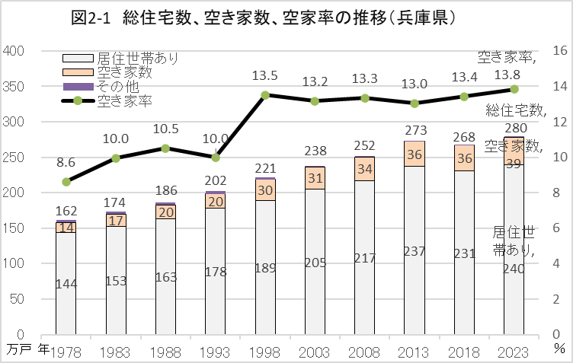
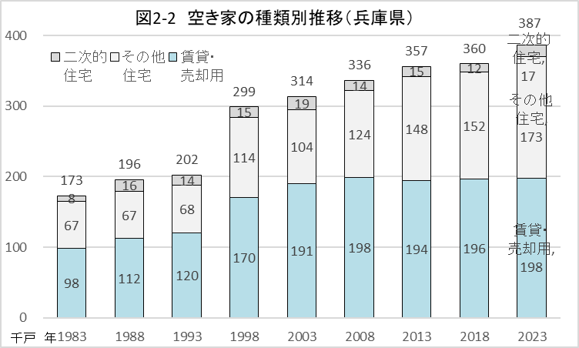

表2-1
表2-1 総住宅数、空き家数、空き家率の2018年との比較（兵庫県、地域）
地域 | 総住宅数（戸） |  |  | 空き家数（戸） |  |  | 空き家率（％、ポイント）
 | 2018年 | 2023年 | 前回からの増減率 | 2018年 | 2023年 | 前回からの増減率 | 2018年 | 2023年 | 差
兵庫県 | 2,680,900 | 2,798,000 | 4.4 | 360,200 | 386,900 | 7.4 | 13.4 | 13.8 | 0.4
神戸 | 820,100 | 852,400 | 3.9 | 109,200 | 118,400 | 8.4 | 13.3 | 13.9 | 0.6
阪神南 | 532,000 | 555,680 | 4.5 | 66,530 | 71,770 | 7.9 | 12.5 | 12.9 | 0.4
阪神北 | 324,220 | 329,700 | 1.7 | 34,770 | 34,560 | ▲ 0.6 | 10.7 | 10.5 | ▲ 0.2
東播磨 | 322,410 | 347,920 | 7.9 | 38,390 | 39,740 | 3.5 | 11.9 | 11.4 | ▲ 0.5
北播磨 | 115,510 | 121,080 | 4.8 | 17,360 | 18,560 | 6.9 | 15.0 | 15.3 | 0.3
中播磨* | 269,123 | 285,205 | 6.0 | 40,381 | 41,162 | 1.9 | 15.0 | 14.4 | ▲ 0.6
西播磨* | 110,610 | 116,446 | 5.3 | 17,530 | 22,154 | 26.4 | 15.8 | 19.0 | 3.2
但馬* | 74,027 | 74,709 | 0.9 | 12,879 | 15,864 | 23.2 | 17.4 | 21.2 | 3.8
丹波 | 45,240 | 47,900 | 5.9 | 7,430 | 8,820 | 18.7 | 16.4 | 18.4 | 2.0
淡路 | 67,670 | 66,940 | ▲ 1.1 | 15,690 | 15,900 | 1.3 | 23.2 | 23.8 | 0.6
注：調査時点で総人口が1万5千人未満の町（*）はデータ非公表のため、県が世帯数（出所「兵庫県推計人口」）をもとに推計した。
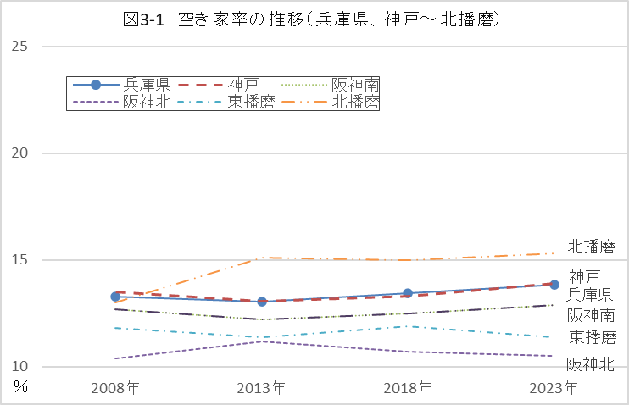
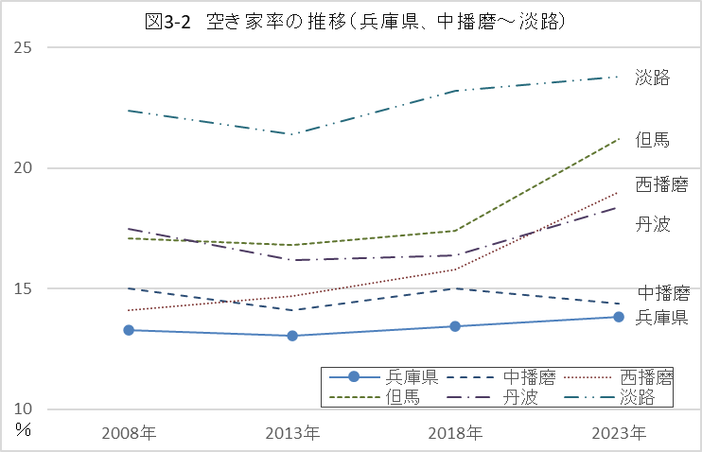

表3
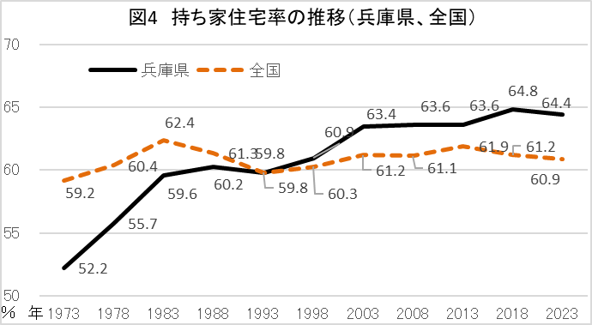
表3 持ち家住宅率等（兵庫県、全国） |  |  |  | （単位：戸、％）
 | 居住世帯の住宅総数 | 持ち家数 | 持ち家 住宅率 | 持ち家 住宅率 （全国）

1973年 | 1,299,900 | 678,400 | 52.2 | 59.2
1978年 | 1,440,700 | 802,900 | 55.7 | 60.4
1983年 | 1,527,400 | 909,900 | 59.6 | 62.4
1988年 | 1,632,300 | 983,100 | 60.2 | 61.3
1993年 | 1,780,700 | 1,064,900 | 59.8 | 59.8
1998年 | 1,889,600 | 1,151,700 | 60.9 | 60.3
2003年 | 2,052,000 | 1,301,700 | 63.4 | 61.2
2008年 | 2,169,400 | 1,379,000 | 63.6 | 61.1
2013年 | 2,368,300 | 1,506,700 | 63.6 | 61.9
2018年 | 2,308,700 | 1,495,900 | 64.8 | 61.2
2023年 | 2,397,400 | 1,545,000 | 64.4 | 60.9
13/08年 | 9.2 | 9.3 | 0.1 | 0.7
18/13年 | ▲ 2.5 | ▲ 0.7 | 1.2 | ▲ 0.7
23/18年 | 3.8 | 3.3 | ▲ 0.3 | ▲ 0.3
データ出典：e-Stat「住宅・土地統計調査」 1988年以前は「平成30年住宅・土地統計調査 時系列統計表」に掲載

